Đăng ký chi tiết
Basic design |  |  |  |  |  |  |  |  | System |  |  | Xây dựng website đọc truyện online |  |  |  |  |  | function | Đăng ký |  |  |  |  |  |  | Create by |  | Thành |  | date | Create | 28/9/2023 |  | acceptor
 |  |  |  |  |  |  |  |  | Process. Name |  |  | Đăng ký |  |  |  |  |  |  |  |  |  |  |  |  |  |  |  |  |  |  | Update | 28/9/2023

 | *Hình ảnh giao diện
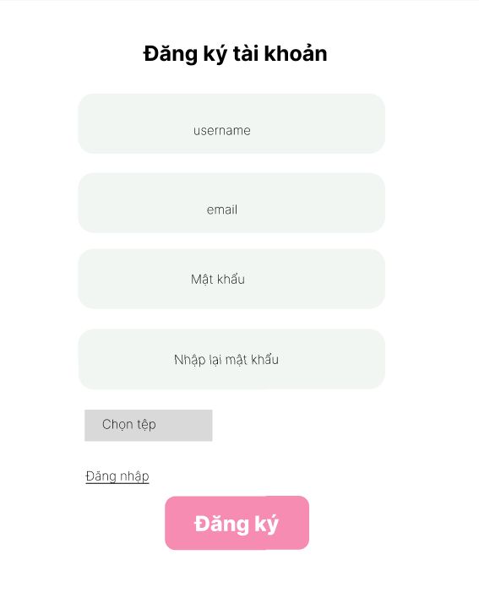

 | * Danh sách hạng mục

 |  |  |  | [Vùng nhập]
 |  |  |  | № | Tên hạng mục |  |  |  |  | Loại dữ liệu |  |  | Độ dài |  | Bắt buộc |  | I/O | Control |  |  | Format |  |  | Ghi chú
 |  |  |  | 1 | Username |  |  |  |  | Chuỗi chữ |  |  |  | 32 |  | Y | In | TextInput
 |  |  |  | 2 | Email |  |  |  |  | Chuỗi chữ |  |  |  | 32 |  | Y | In | TextInput
 |  |  |  | 3 | Password |  |  |  |  | Chuỗi chữ |  |  |  | 32 |  | Y | In | TextInput |  |  | Password |  |  | Hiển thị ********
 |  |  |  | 4 | Nhập lại password |  |  |  |  | Chuỗi chữ |  |  |  | 32 |  | Y | In | TextInput |  |  | Password |  |  | Hiển thị ********
 |  |  |  | 5 | Ảnh đại diện |  |  |  |  | Ảnh |  |  |  | 32 |  | N | In | FileInput

 |  |  |  | [Vùng nút]
 |  |  |  | № | Tên hạng mục |  |  |  |  |  |  |  | Control |  |  |  |  |  | Ghi chú
 |  |  |  | 1 | Đăng ký |  |  |  |  |  |  |  | Button

 | ＊Khái quát chức năng
 |  | (1) Hiển thị ban đầu
 |  |  | 1. Hiển thị màn hình ở trạng thái ban đầu
 |  | (2) Xử lý đăng kí
 |  |  | 1. Nhấn nút Đăng ký thì thực hiện xử lý đăng kí
 |  |  | 2. Đăng kí thành công thì di chuyển sang màn hình đăng nhập,
 |  |  | trường hợp phát sinh lỗi thì hiển thị nội dung lỗi, không thực hiện di chuyển màn hình
 |  | (3) Xử lý chuyển sang màn hình đăng nhập

 | * Xử lý chi tiết

 |  | 1. Hiển thị ban đầu
 |  |  | - Hiển thị giao diện ban đầu như phác thảo

 |  |  |  |  |  | № | Tên hạng mục |  |  |  | Nội dung hiển thị |  |  |  |  |  |  |  | Giá trị |  |  | Sử dụng |  |  | Ghi chú
 |  |  |  |  |  | 1 | Username |  |  |  | Tên đăng nhập |  |  |  |  |  |  |  | Blank |  |  |  | Có thể
 |  |  |  |  |  | 2 | Email |  |  |  | Email |  |  |  |  |  |  |  | Blank |  |  |  | Có thể
 |  |  |  |  |  | 3 | Password |  |  |  | Mật khẩu |  |  |  |  |  |  |  | Blank |  |  |  | Có thể
 |  |  |  |  |  | 4 | Nhập lại password |  |  |  |  | Nhập lại mật khẩu |  |  |  |  |  |  | Blank |  |  |  | Có thể
 |  |  |  |  |  | 5 | Ảnh đại diện |  |  |  | Ảnh |  |  |  |  |  |  |  | FileInput |  |  |  | Có thể

 |  |  |  |  | № | Tên hạng mục |  |  |  |  |  | Nội dung hiển thị |  |  |  |  |  |  |  |  |  |  | Giá trị |  |  |  |  |  | Sử dụng | Ghi chú
 |  |  |  |  | 1 | Đăng ký |  |  |  |  |  | Đăng ký |  |  |  |  |  |  |  |  |  |  |  |  |  |  |  |  | Có thể
 |  | 2. Xử lý đăng nhập

 |  |  | 1. Nhấn nút đăng nhập thì thực hiện xử lý.

 |  |  | 2. Tiến hành kiểm tra

 |  |  |  |  |  | № | Tên hạng mục |  |  |  |  |  | Nội dung check |  |  |  |  |  |  |  |  |  |  |  |  |  |  | Message
 |  |  |  |  |  | 1 | Username |  |  |  |  |  | Trường hợp chưa nhập, báo lỗi |  |  |  |  |  |  |  |  |  |  |  |  |  |  | "Vui lòng nhập tên " |  |  |  |  | NOT_YET_USERNAME
 |  |  |  |  |  | 2 | Email |  |  |  |  |  | Trường hợp chưa nhập, báo lỗi |  |  |  |  |  |  |  |  |  |  |  |  |  |  | "Vui lòng nhập email" |  |  |  |  | NOT_YET_EMAIL
 |  |  |  |  |  | 3 | Password |  |  |  |  |  | Trường hợp chưa nhập, báo lỗi |  |  |  |  |  |  |  |  |  |  |  |  |  |  | "Vui lòng nhập mật khẩu" |  |  |  |  | NOT_YET_PASSWORD
 |  |  |  |  |  | 4 | Email |  |  |  |  |  | Trường hợp nhập email không đúng định dạng |  |  |  |  |  |  |  |  |  |  |  |  |  |  | "Email không đúng định dạng" |  |  |  |  |  | ERR_VALID_EMAIL
 |  |  |  |  |  | 5 | ConfirmPassword |  |  |  |  |  | Trường hợp nhập confirm password không trùng với password |  |  |  |  |  |  |  |  |  |  |  |  |  |  | "Mật khẩu không trùng nhau"; |  |  |  |  | ERR_CONFIRM_PASSWORD

 |  |  | 3. Xử lý đăng ký

 |  |  |  |  |  | Đối tượng |  |  |  |  | Truy xuất
 |  |  |  |  |  | User |  |  |  |  |  |  | User.email |  |  |  |  |  |  | ＝ | [Vùng nhập].email.toString()
 |  |  |  |  |  |  |  |  |  |  |  |  | User.password |  |  |  |  |  |  | ＝ | [Vùng nhập].password.toString()
 |  |  |  |  |  |  |  |  |  |  |  |  | User.username |  |  |  |  |  |  | ＝ | [Vùng nhập].username.toString()
 |  |  |  |  |  |  |  |  |  |  |  |  | User.avatar |  |  |  |  |  |  | ＝ | [Vùng nhập].avatar
 |  |  |  |  |  | - API tiến hành xử lý
 |  |  |  |  |  |  |  | + Đăng ký thành công, trả về thông báo CREATE_SUCCESS
 |  |  |  |  |  |  |  | + Đăng ký thất bại, thông báo vào màn hình này

 |  |  |  |  |  | Trường hợp |  |  |  |  |  | Thông báo |  |  |  |  |  |  |  |  |  |  |  |  |  |  | Mã
 |  |  |  |  |  | Lỗi |  |  |  |  |  | Username đã tồn tại |  |  |  |  |  |  |  |  |  |  |  |  |  |  | ERROR_USERNAME_TAKEN
 |  |  |  |  |  | Lỗi |  |  |  |  |  | Email đã tồn tại |  |  |  |  |  |  |  |  |  |  |  |  |  |  | ERROR_EMAIL_TAKEN
 |  |  |  |  |  | Thành công |  |  |  |  |  | Đăng ký thành công |  |  |  |  |  |  |  |  |  |  |  |  |  |  | CREATE_SUCCESS

Đăng nhập chi tiết
Basic design |  |  |  |  |  |  |  |  | System |  |  | Xây dựng website đọc truyện online |  |  |  |  |  | function | Đăng Nhập |  |  |  | Create by |  | N.V Kiên |  | date |  | Create | 28/9/2023 |  | acceptor
 |  |  |  |  |  |  |  |  | Process. Name |  |  | Đăng nhập |  |  |  |  |  |  |  |  |  |  |  |  |  |  |  |  | Update | 28/9/2023

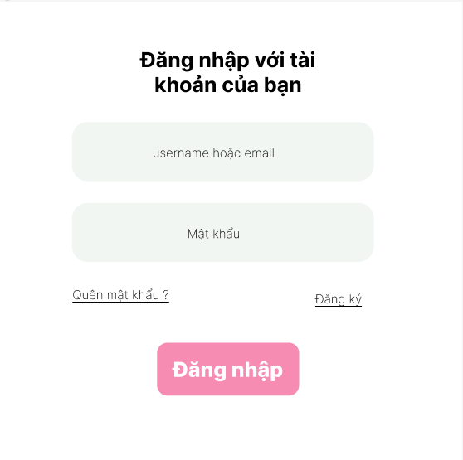
Nhập email hoặc username
 | *Hình ảnh giao diện

Vùng nhập

Nhập mật khẩu

Nút chuyển sang đăng ký

Nút chuyển sang quên mật khẩu
Nút đăng nhập

 | * Danh sách hạng mục

 |  |  |  | [Vùng nhập]
 |  |  |  | № | Tên hạng mục |  |  |  |  | Loại dữ liệu |  |  | Độ dài |  | Bắt buộc |  | I/O | Control |  |  | Format | Ghi chú
 |  |  |  | 1 | username / email |  |  |  |  | Chuỗi chữ |  |  |  | 32 |  | Y | In | TextInput
 |  |  |  | 2 | Password |  |  |  |  | Chuỗi chữ |  |  |  | 32 |  | Y | In | TextInput |  |  | Password | Hiển thị ********

 |  |  |  | [Vùng nút]
 |  |  |  | № | Tên hạng mục |  |  |  |  |  |  |  | Control |  |  |  |  |  | Ghi chú
 |  |  |  | 1 | Đăng nhập |  |  |  |  |  |  |  | Button
 |  |  |  | 2 | Quên mật khẩu |  |  |  |  |  |  |  | Link
 |  |  |  | 3 | Đăng kí |  |  |  |  |  |  |  | Link

 | ＊Khái quát chức năng
 |  | - Dùng để người dùng đăng nhập với ứng dụng
 |  | - Người dùng nhập đầy đủ email hoặc username và password để đăng nhập
 |  | - Khi nhấn button Đăng nhập, hệ thống sẽ kiểm tra email hoặc username và password người dùng nhập vào, sau đó sẽ kiểm tra tài khoản đã tồn tại trong hệ thống hay chưa?
 |  |  | + Nếu có lỗi thì thông báo lỗi tại màn hình này.
 |  |  | + Nếu không có lỗi, đăng nhập thành công sẽ chuyển sang trang chủ

 | * Xử lý chi tiết

 |  | 1. Hiển thị ban đầu
 |  |  | - Hiển thị giao diện ban đầu như phác thảo

 |  |  |  |  |  | [Vùng nhập]
 |  |  |  |  |  | № | Tên hạng mục |  |  |  |  |  | Nội dung hiển thị |  |  |  |  |  |  |  |  | Giá trị |  |  |  | Sử dụng |  | Ghi chú
 |  |  |  |  |  | 1 | username / email |  |  |  |  |  | username / email |  |  |  |  |  |  |  |  | Blank |  |  |  | Có thể
 |  |  |  |  |  | 2 | Password |  |  |  |  |  | Mật khẩu |  |  |  |  |  |  |  |  | Blank |  |  |  | Có thể

 |  |  |  |  |  | № | Tên hạng mục |  |  |  |  |  | Nội dung hiển thị |  |  |  |  |  |  |  |  | Giá trị |  |  |  | Sử dụng |  | Ghi chú
 |  |  |  |  |  | 1 | Đăng nhập |  |  |  |  |  | Đăng nhập |  |  |  |  |  |  |  |  |  |  |  |  | Có thể
 |  |  |  |  |  | 2 | Quên mật khẩu |  |  |  |  |  | Quên mật khẩu |  |  |  |  |  |  |  |  |  |  |  |  | Có thể
 |  |  |  |  |  | 3 | Đăng kí |  |  |  |  |  | Đăng kí |  |  |  |  |  |  |  |  |  |  |  |  | Có thể

 |  | 2. Xử lý đăng nhập

 |  |  | 1. Nhấn nút đăng nhập thì thực hiện xử lý.

 |  |  | 2. Tiến hành kiểm tra

 |  |  |  |  |  | № | Tên hạng mục |  |  |  |  |  | Nội dung check |  |  |  |  |  |  |  |  |  |  |  | Thông báo
 |  |  |  |  |  | 1 | username |  |  |  |  |  | Trường hợp chưa nhập, báo lỗi |  |  |  |  |  |  |  |  |  |  |  | Vui lòng nhập username |  |  |  |  |  | NOT_YET_USERNAME
 |  |  |  |  |  | 2 | Password |  |  |  |  |  | Trường hợp chưa nhập, báo lỗi |  |  |  |  |  |  |  |  |  |  |  | Vui lòng nhập mật khẩu |  |  |  |  |  | NOT_YET_PASSWORD
 |  |  |  |  |  | 3 | Password |  |  |  |  |  | Trường hợp pasword không đủ ký tự |  |  |  |  |  |  |  |  |  |  |  | Vui lòng nhập mật khẩu 6 ký tự trở lên |  |  |  |  |  | ERR_VAL_PASSWORD

 |  |  | 3. Xử lý đăng nhập

 |  |  |  |  |  | Đối tượng |  |  |  |  | Truy xuất
 |  |  |  |  |  | User |  |  |  |  |  |  | User.email , User.username |  |  |  |  |  |  | ＝ | Vùng nhập email / username
 |  |  |  |  |  |  |  |  |  |  |  |  | User.password |  |  |  |  |  |  | ＝ | Vùng nhập mật khẩu

 |  |  |  |  |  | - Gọi đến API (user/login) xử lý đăng nhập auth/login và truyền đối tượng User qua body
 |  |  |  |  |  | - API tiến hành xử lý
 |  |  |  |  |  |  |  | + Kiểm tra tài khoản có tồn tại không, nếu không trả về lỗi LOGIN_ERR_01
 |  |  |  |  |  |  |  | + Kiểm tra mật khẩu có chính xác không, nếu không trả về lỗi LOGIN_ERR_02
 |  |  |  |  |  |  |  | + Đăng nhập thành công, trả về thông báo LOGIN_SUCCESS

 |  |  |  |  |  | Trường hợp |  |  |  |  |  | Thông báo |  |  |  |  |  |  |  |  |  |  |  | Mã
 |  |  |  |  |  | Lỗi |  |  |  |  |  | Không tìm thấy tài khoản |  |  |  |  |  |  |  |  |  |  |  | ERROR_NOT_FOUND_DATA
 |  |  |  |  |  | Lỗi |  |  |  |  |  | Mật khẩu không chính xác |  |  |  |  |  |  |  |  |  |  |  | ERROR_CHECK_PASSWORD
 |  |  |  |  |  | Thành công |  |  |  |  |  | Đăng nhập thành công |  |  |  |  |  |  |  |  |  |  |  | LOGIN_SUCCESS

 |  | 3. Xử lý đăng ký
 |  |  | - Nhấn text link Đăng ký , sẽ chuyển qua màn hình đăng ký

 |  | 4. Xử lý quên mật khẩu
 |  |  | - Nhấn text link Quên mật khẩu , sẽ chuyển qua màn hình quên mật khẩu

Chi tiết thêm mới truyện
Basic design |  |  |  |  |  |  |  |  | System |  | Xây dựng website đọc truyện online |  |  |  |  |  |  | function | Quản lí truyện, thêm truyện |  |  |  | Create by | Nguyễn Phúc Thinh |  | date | Create | 28/9/2023 | acceptor
 |  |  |  |  |  |  |  |  | Process. Name |  | Cập nhật hồ sơ |  |  |  |  |  |  |  |  |  |  |  |  |  |  |  | Update | 28/9/2023

 | *Hình ảnh giao diện

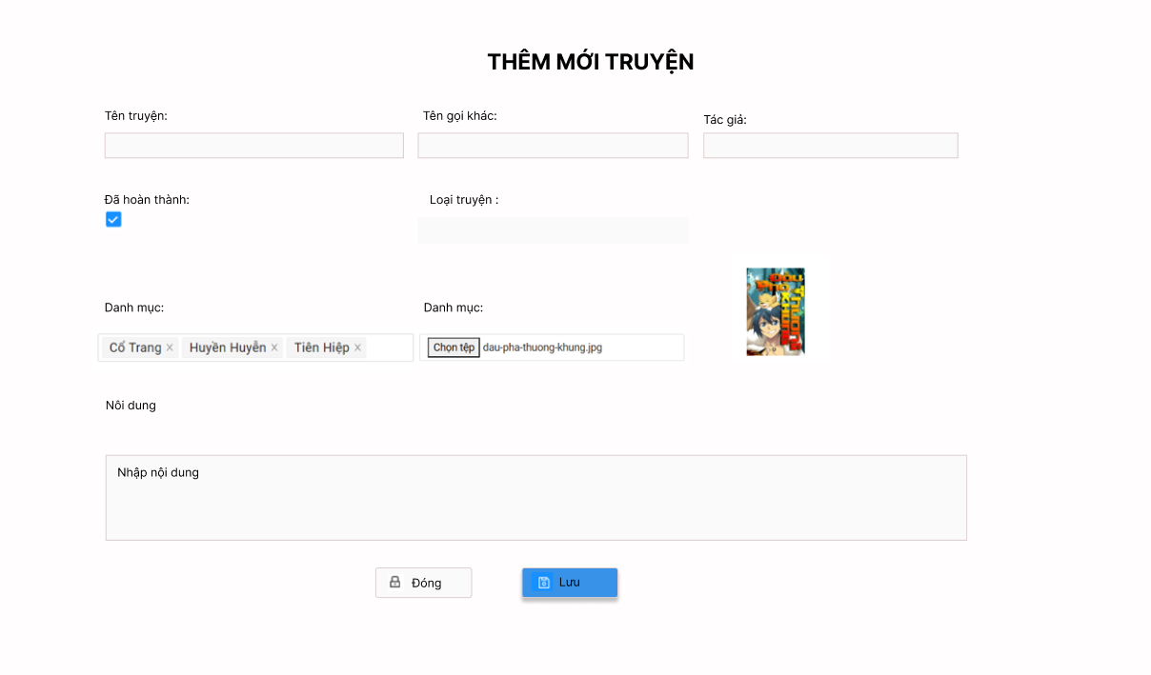
Nút chọn ảnh

Nút lưu truyện
Nút đóng form thêm truyện

 |  | * Danh sách hạng mục

 |  |  | [Vùng nhập]
 |  |  | № | Tên hạng mục |  |  |  |  |  | Loại dữ liệu |  | Độ dài |  |  | Bắt buộc |  | I/O | Control |  | Format |  | Ghi chú
 |  |  | 1 | Tên truyện |  |  |  |  |  | Chuỗi chữ |  |  | 32 |  |  | Y | In | TextInput
 |  |  | 2 | Tên gọi khác |  |  |  |  |  | Chuỗi chữ |  |  | 32 |  |  | Y | In | TextInput
 |  |  | 3 | Tên tác giả |  |  |  |  |  | Chuỗi chữ |  |  | 32 |  |  | Y | In | TextInput
 |  |  | 4 | Loại truyện |  |  |  |  |  | Chuỗi chữ |  |  | 32 |  |  | Y | In | TextInput
 |  |  | 5 | Ảnh truyện |  |  |  |  |  | Ảnh |  |  | 32 |  |  | N | In | FileInput
 |  |  | 6 | Danh mục |  |  |  |  |  | Chuỗi chữ |  |  | 32 |  |  | Y | In | TextInput
 |  |  | 7 | Nội dung |  |  |  |  |  | Chuỗi chữ |  |  | 32 |  |  | N | In | TextInput

 |  |  | ＊Khái quát chức năng
 |  |  |  | (1) Hiển thị ban đầu
 |  |  |  |  | 1. Hiển thị màn hình thêm truyện
 |  |  |  | (2) Xử lý đăng kí
 |  |  |  |  | 1. Nhấn nút lưu thì thực hiện xử lý thêm truyện
 |  |  |  |  | 2. Đăng kí thành công thì di chuyển sang màn hình quản lí truyện,
 |  |  |  |  | trường hợp phát sinh lỗi thì hiển thị nội dung lỗi, không thực hiện di chuyển màn hình
 |  |  |  | (3) Xử lý chuyển sang màn hình đăng nhập

 |  |  | * Xử lý chi tiết

 |  |  |  | 1. Hiển thị ban đầu
 |  |  |  |  | - Hiển thị giao diện ban đầu như phác thảo

 |  |  | № | Tên hạng mục |  |  |  |  |  | Nội dung hiển thị |  |  |  |  |  |  |  | Giá trị |  | Sử dụng |  | Ghi chú
 |  |  | 1 | Tên truyện |  |  |  |  |  | Tên truyện |  |  |  |  |  |  |  | Blank |  |  | Có thể
 |  |  | 2 | Tên gọi khác |  |  |  |  |  | Tên gọi khác |  |  |  |  |  |  |  | Blank |  |  | Có thể
 |  |  | 3 | Tên tác giả |  |  |  |  |  | Tên tác giả |  |  |  |  |  |  |  | Blank |  |  | Có thể
 |  |  | 4 | Loại truyện |  |  |  |  |  | Loại truyện |  |  |  |  |  |  |  | Blank |  |  | Có thể
 |  |  | 5 | Ảnh truyện |  |  |  |  |  | Ảnh truyện |  |  |  |  |  |  |  | FileInput |  | có thể
 |  |  | 6 | Danh mục |  |  |  |  |  | Danh mục |  |  |  |  |  |  |  | Blank |  | có thể
 |  |  | 7 | Nội dung |  |  |  |  |  | Nội dung |  |  |  |  |  |  |  | Blank |  |  | Có thể

 |  |  | 2. Xử lý đăng nhập

 |  |  |  | 1. Nhấn nút đăng nhập thì thực hiện xử lý.

 |  |  |  | 2. Tiến hành kiểm tra

 |  |  |  |  |  |  | № | Tên hạng mục |  |  |  |  |  | Nội dung check |  |  |  |  |  |  |  |  |  |  | Thông báo
 |  |  |  |  |  |  | 1 | Tên truyện |  |  |  |  |  | Trường hợp chưa nhập, báo lỗi |  |  |  |  |  |  |  |  |  |  | Vui lòng nhập tên truyện |  |  |  |  | NOT_YET_STORYNAME
 |  |  |  |  |  |  | 2 | Loại truyện |  |  |  |  |  | Trường hợp chưa nhập, báo lỗi |  |  |  |  |  |  |  |  |  |  | Vui lòng chọn loại truyện |  |  |  |  | NOT_YET_STORYTYPE
 |  |  |  |  |  |  | 3 | Danh mục |  |  |  |  |  | Trường hợp chưa nhập, báo lỗi |  |  |  |  |  |  |  |  |  |  | Vui lòng chọn danh mục |  |  |  |  | NOT_YET_CATEGORY
 |  |  |  |  |  |  | 4 | Ảnh đại diện |  |  |  |  |  | Trường hợp nhập sai định dạng |  |  |  |  |  |  |  |  |  |  | Email không đúng định dạng |  |  |  |  | ERR_VALID_EMAIL
 |  |  | 3. Xử lý thêm truyện

 |  |  |  |  |  | Đối tượng |  |  |  |  | Truy xuất
 |  |  |  |  |  | Story |  |  |  |  |  |  | Story.name |  |  |  |  |  |  | ＝ | Vùng nhập tên truyện
 |  |  |  |  |  |  |  |  |  |  |  |  | Story.otherName |  |  |  |  |  |  | ＝ | Vùng nhập tên truyện khác
 |  |  |  |  |  |  |  |  |  |  |  |  | Story.content |  |  |  |  |  |  | ＝ Vùng nhập nội dung
 |  |  |  |  |  |  |  |  |  |  |  |  | Story.type |  |  |  |  |  |  | = Vùng nhập loại truyện
 |  |  |  |  |  |  |  |  |  |  |  |  | Story.finished |  |  |  |  |  |  | = Vùng Trạng thái
 |  |  |  |  |  |  |  |  |  |  |  |  | Story.avatar |  |  |  |  |  |  | = Vùng Chọn ảnh
 |  |  |  |  |  |  |  |  |  |  |  |  | Story.lstCategoryId |  |  |  |  |  |  | ＝ | Vùng nhập tên danh mục truyện

 |  |  |  |  |  | - Gọi đến API xử lý thêm truyện và truyền đối tượng StoryCreateDto qua body
 |  |  |  |  |  | - API tiến hành xử lý
 |  |  |  |  |  |  |  | + Kiểm tra truyện đã có danh mục, nếu không trả về lỗi
 |  |  |  |  |  |  |  | + Kiểm tra danh mục đã tồn tại chưa và có đang hoạt động, nếu chưa và không hoạt động trả về lỗi.
 |  |  |  |  |  |  |  | + Kiểm tra truyện thuộc loại truyện, nếu chưa có thì trả về lỗi
 |  |  |  |  |  |  |  | + Kiểm tra truyện thuộc loại truyện, nếu chưa có thì trả về lỗi

 |  |  |  |  |  | Trường hợp |  |  |  |  |  | Thông báo |  |  |  |  |  |  |  |  |  |  |  | Mã
 |  |  |  |  |  | Lỗi |  |  |  |  |  | Hãy chọn một danh mục |  |  |  |  |  |  |  |  |  |  |  | ERROR_INPUT_CATEGORY
 |  |  |  |  |  | Lỗi |  |  |  |  |  | Loại truyện không hợp lệ |  |  |  |  |  |  |  |  |  |  |  | ERROR_VAL_STORYTYPE
 |  |  |  |  |  | Lỗi |  |  |  |  |  | Danh mục không tồn tại hoặc đã bị ngưng hoạt động |  |  |  |  |  |  |  |  |  |  |  | ERROR_NOT_FOUND_CATEGORY
 |  |  |  |  |  | Thành công |  |  |  |  |  | Thêm mới thành công.nh mục không tồn tại hoặc đã bị ngưng hoạt động |  |  |  |  |  |  |  |  |  |  |  | CREATE_SUCCESS

